流程图
技术分中心/技术科
开始
开始
技术分中心/技术科
开始
公司技术中心
开始
公司技术中心
 |  | 第二、三类方案，根据方案实施时间，日前3个月预警提醒审批。
带班专家

特级专家
高级专家
一级专家
二级专家
特级专家
高级专家
技术质量部

 |  | 现场评审会，需要手动选择

单位总工
单位总工
公司相关部门
公司相关部门

首席专家
公司相关部门
首席专家
 |  | 1个首席专家

总工
归档
公司总工

结束
结束
归档
归档
 | 外部专家会 | 外部专家会

 |  | 方案实施总结（允许后续操作）
结束
结束

归资料库由技术中心操作，-需要专家论证，扫描件作为附件上传
在备注栏表明是否已经论证，能在清单界面看见附件

01.方案等级清单确认（各下属单位）
主界面 |  |  |  |  | 加一栏审核人 | 改成审核通过时间（总工）


 |  |  |  | 加总工意见，是否同意上报

 | 总共审核，如有修改，还需二次审核

新增界面

 | 三栏合并为2栏， |  |  | 单位总工审批意见

 |  | 专项施工方案等级 | 方案类型
 |  |  | 市政房建
 |  |  | 路基路面
 |  |  | 铁路轨道
 |  |  | 桥梁
 |  |  | 隧道

03.方案等级清单确认（公司）
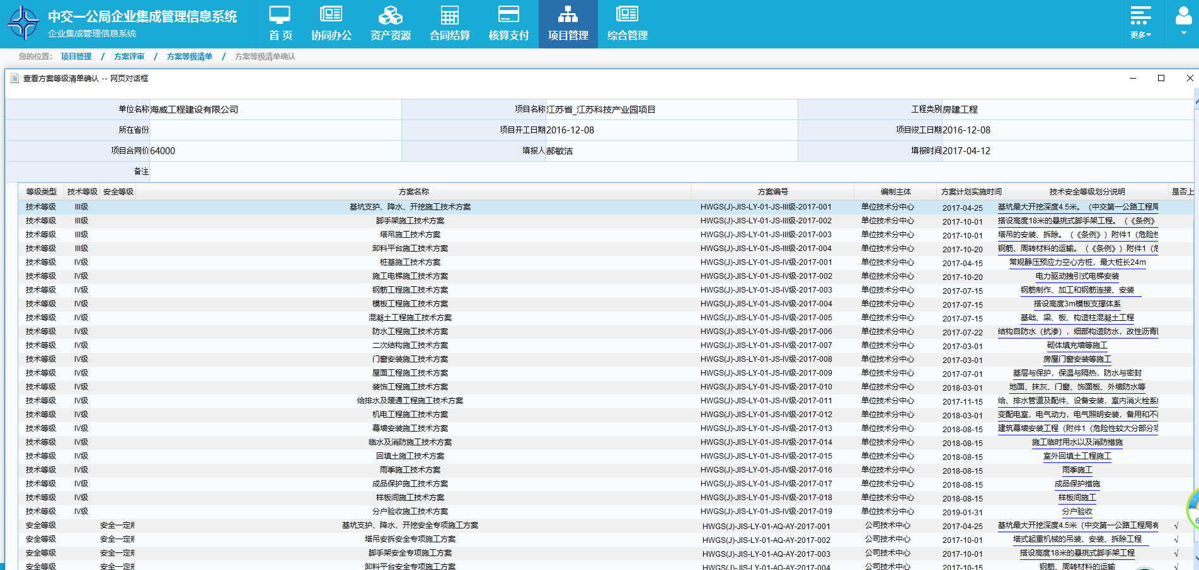
主界面 |  | 改成审核通过时间（技术质量部）

新增界面

 | 三栏合并

04.方案审批发起（新增）
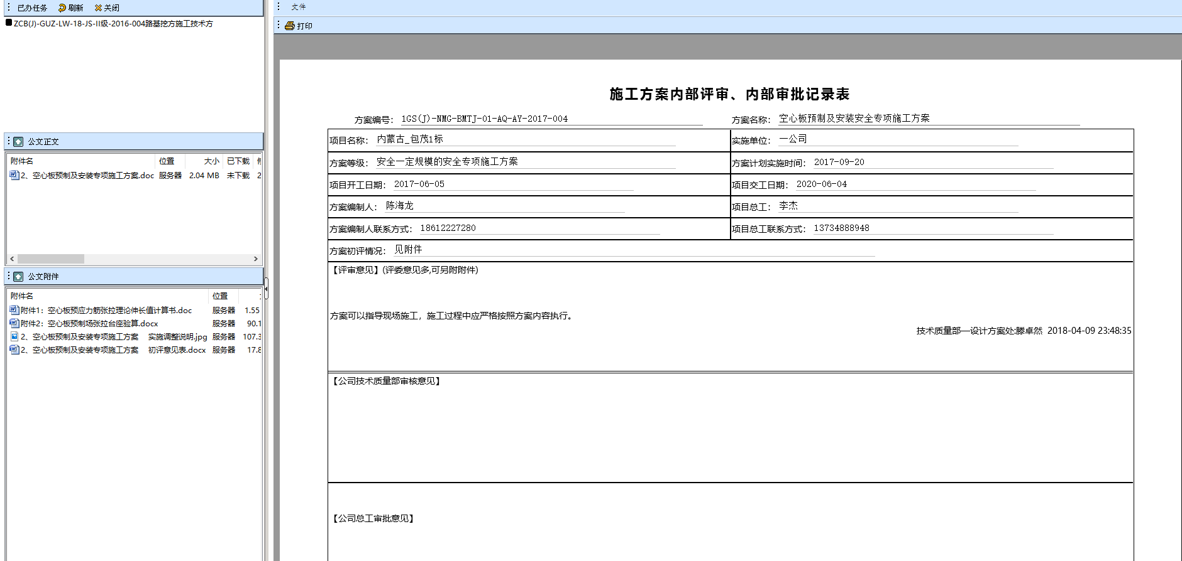
主界面

新增界面

05.方案审批清单
导出
预览
打印
查询条件
返回
 |  |  |  |  | 方案审批清单

单位名称 | 项目名称 | 方案名称 | 方案编号 | 技术、安全等级 | 技术等级、安全等级划分说明 | 方案计划实施时间 | 项目总工 | 项目总工联系方式 | 方案编制负责人 | 方案编制负责人联系方式 | 备注
取自方案审批发起（新增）界面 | 取自方案审批发起（新增）界面 | 取自方案审批发起（新增）界面 | 取自方案审批发起（新增）界面 | 取自方案审批发起（新增）界面 | 取自方案审批发起（新增）界面 | 取自方案审批发起（新增）界面 | 取自方案审批发起（新增）界面 | 取自方案审批发起（新增）界面 | 取自方案审批发起（新增）界面 | 取自方案审批发起（新增）界面 | 取自方案审批发起（新增）界面

查询条件： | 方案编号、单位名称、项目名称、技术等级、安全等级、项目总工、方案计划实施时间段
 | 加一张专家评审报表

06.方案评审状态统计表
方案评审状态统计表
导出
预览
打印
查询条件
返回
单位名称 | 项目名称 | 方案名称 | 方案编号 | 技术、安全等级 | 方案清单审核时间 | 方案计划实施时间 | 方案评审通过时间
取自【方案等级清单确认（各下属单位）】、【方案等级清单确认（下属单位上报局）】界面 | 取自【方案等级清单确认（各下属单位）】、【方案等级清单确认（下属单位上报局）】界面 | 取自【方案等级清单确认（各下属单位）】、【方案等级清单确认（下属单位上报局）】界面 | 取自【方案等级清单确认（各下属单位）】、【方案等级清单确认（下属单位上报局）】界面 | 取自【方案等级清单确认（各下属单位）】、【方案等级清单确认（下属单位上报局）】界面 | 取自【方案等级清单确认（各下属单位）】、【方案等级清单确认（下属单位上报局）】界面方案审核通过的时间 | 取自【方案等级清单确认（各下属单位）】、【方案等级清单确认（下属单位上报局）】界面 | 取自【方案审批发起（新增】）界面评审通过的时间

查询条件： | 方案编号、单位名称、项目名称、技术等级、安全等级、方案计划实施时间段。

